Sheet1
OBRAZOVANJE

Profil studenata koji sudjeluju u programima mobilnosti

Column1 | Udio studenata koji planiraju provesti određeno razdoblje studija u inozemstvu | Sveučilišni studiji | Stručni studiji | Redoviti studenti koji plaćaju školarine | Redoviti koji ne plaćaju šklarine | Izvanredni studenti | Studenti s jednim visokobrazovanim roditeljem | Studenti čiji roditelji imaju najviše završenu srednju školu | Studenti čiji roditelji imaju osnovnu školu
2010. | 21%
2014. | 36% | 40% | 24% | 42% | 39% | 25% | 41¸% | 32% | 15%

Izvor: Socijalni i ekonomski uvjeti studentskog života u Hrvatskoj, Nacionalno izvješće EUROSTUDENT V za Hrvatsku za 2014., IRO, Zagreb 2016.

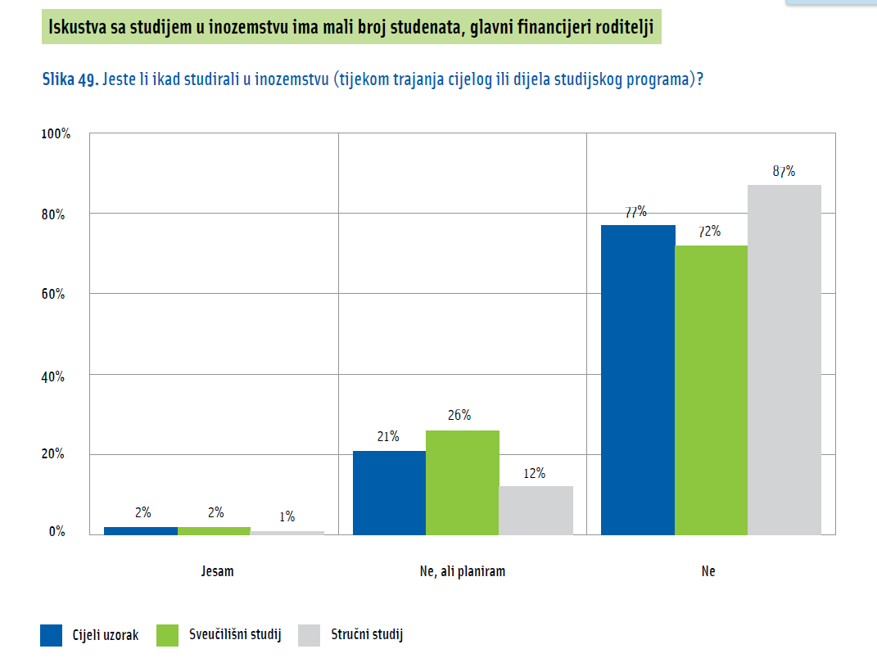

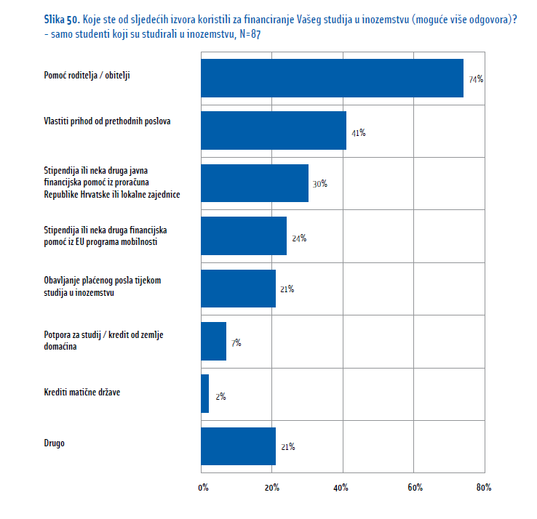

Izvor: Socijalni i ekonomski uvjeti studentskog života u Hrvatskoj, Nacionalno izvješće EUROSTUDENT V za Hrvatsku za 2014., IRO, Zagreb 2016.

